画面仕様
社員個人情報管理

画面仕様

 | 画面名
 | 1. | 社員個人情報管理管理[詳細]

 | 概要
 |  | 社員の個人情報を表示します。

 | 画面レイアウト
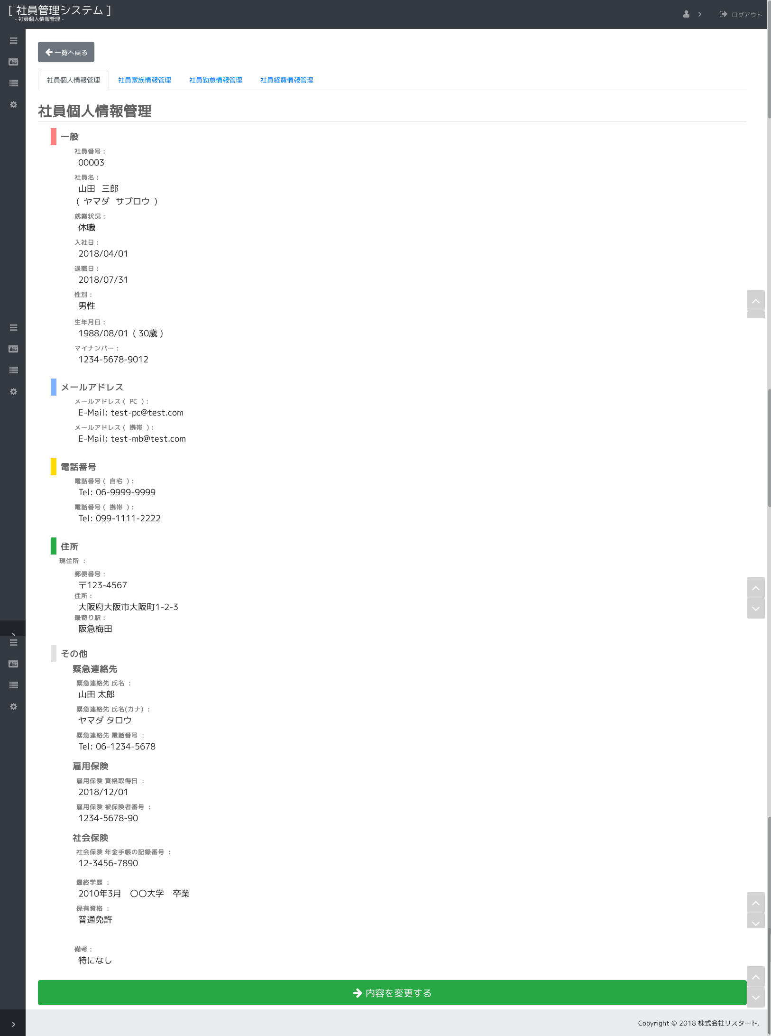

1.
2.
3.
4.
5.
6.
7.
8.
9.

10.
11.

12.
13.

14.
15.
16.
17.

18.
19.

20.
21.

 |  | ※ ヘッダやサイドメニュー、タブ等は共通仕様です。

 | 画面項目
 |  | No. | 名称 |  | タイプ | 必須 | 文字種 |  | 文字数 | 初期値 |  | 備考
 |  | 1 | 社員番号 |  | label |  |  |  |  |  |  | 社員番号を表示します。
 |  | 2 | 氏名 |  | label |  |  |  |  |  |  | 氏名を表示します。
 |  | 3 | カナ氏名 |  | label |  |  |  |  |  |  | カナ氏名を表示します。 |  |  | ※値がある場合のみ表示
 |  | 4 | 就業状態 |  | label |  |  |  |  |  |  | 就業状態を表示します。
 |  | 5 | 入社日 |  | label |  |  |  |  |  |  | 入社日を表示します。
 |  | 6 | 退社日 |  | label |  |  |  |  |  |  | 退社日を表示します。 |  |  | ※値がある場合のみ表示
 |  | 7 | 性別 |  | label |  |  |  |  |  |  | 性別を表示します。
 |  | 8 | 生年月日 |  | label |  |  |  |  |  |  | 生年月日を表示します。
 |  |  |  |  |  |  |  |  |  |  |  | 横に現在日付より算出した年齢を表示します。
 |  | 9 | マイナンバー |  | label |  |  |  |  |  |  | マイナンバーを表示します。
 |  |  | 社員メールアドレスリスト |  |  |  |  |  |  |  |  | リストの件数分データが表示されます。
 |  | 10 |  | メールアドレスラベル | label |  |  |  |  |  |  | メールアドレスの種類を表示します。
 |  | 11 |  | メールアドレス | label |  |  |  |  |  |  | メールアドレスを表示します。
 |  |  | 社員電話番号リスト
 |  | 12 |  | 電話番号ラベル | label |  |  |  |  |  |  | 電話番号の種類を表示します。
 |  | 13 |  | 電話番号 | label |  |  |  |  |  |  | 電話番号を表示します。
 |  |  | 社員住所リスト
 |  | 14 |  | 住所ラベル | label |  |  |  |  |  |  | 住所の種類を表示します。
 |  | 15 |  | 郵便番号 | label |  |  |  |  |  |  | 郵便番号を表示します。
 |  | 16 |  | 住所 | label |  |  |  |  |  |  | 住所を表示します。
 |  | 17 |  | 最寄り駅 | label |  |  |  |  |  |  | 最寄り駅を表示します。※現住所のみ
 |  |  | 社員サブ情報リスト
 |  | 18 |  | 社員サブ情報ラベル | label |  |  |  |  |  |  | 社員サブ情報の種類を表示します。
 |  | 19 |  | 社員サブ情報値 | label |  |  |  |  |  |  | 社員サブ情報の値を表示します。
 |  | 20 | 備考 |  | label |  |  |  |  |  |  | 備考を表示します。
 |  | 21 | 内容を変更する |  | button |  |  |  |  |  |  | 入力画面に遷移します。

 | 画面イベント
 |  | No. | 項目 |  |  | イベント |  | 処理
 |  | 1 |  | 画面 |  | 初期表示 |  | 画面の初期設定を行います。
 |  |  |  |  |  |  |  | - アクション： |  | init, show, complete, next
 |  |  |  |  |  |  |  | - | ログイン認証・権限チェック(共通仕様)を行います。
 |  |  |  |  |  |  |  | - | 画面使用権限チェック(共通仕様)を行います。
 |  |  |  |  |  |  |  | - | 社員情報用 会話スコープコントローラーを設定します。
 |  |  |  |  |  |  |  | - | アクションにて初期化処理を変更します・
 |  |  |  |  |  |  |  | - | 「/init」の場合
 |  |  |  |  |  |  |  | - |  | 会話スコープを終了します。
 |  |  |  |  |  |  |  | - |  | データを検索し、画面に表示します。
 |  |  |  |  |  |  |  | - |  |  | (『表示仕様：1.詳細画面データ検索』を参照)
 |  |  |  |  |  |  |  | - | 「/show」の場合
 |  |  |  |  |  |  |  | - |  | データを検索し、画面に表示します。
 |  |  |  |  |  |  |  | - |  |  | (『表示仕様：1.詳細画面データ検索』を参照)
 |  |  |  |  |  |  |  | - | 「/complete」の場合
 |  |  |  |  |  |  |  | - |  | データを検索し、画面に表示します。
 |  |  |  |  |  |  |  | - |  |  | (『表示仕様：1.詳細画面データ検索』を参照)
 |  |  |  |  |  |  |  | - |  | 完了メッセージを表示します。 |  |  |  | [I00002(社員個人情報管理の更新)]
 |  |  |  |  |  |  |  | - | 「/next」の場合
 |  |  |  |  |  |  |  | - |  | POSTされた検索条件を渡して、会話スコープを開始します。
 |  |  |  |  |  |  |  | - |  | データを検索し、画面に表示します。
 |  |  |  |  |  |  |  | - |  |  | (『表示仕様：1.詳細画面データ検索』を参照)

 |  | 2 | 21 | 内容を変更する |  | 押下時 |  | 入力画面に遷移します。
 |  |  |  |  |  |  |  |  | 社員個人情報管理管理[入力]へ遷移します。 (/input)

 | 画面名
 | 2. | 社員個人情報管理管理[入力]

 | 概要
 |  | 社員の個人情報の内容を修正します。

 | 画面レイアウト
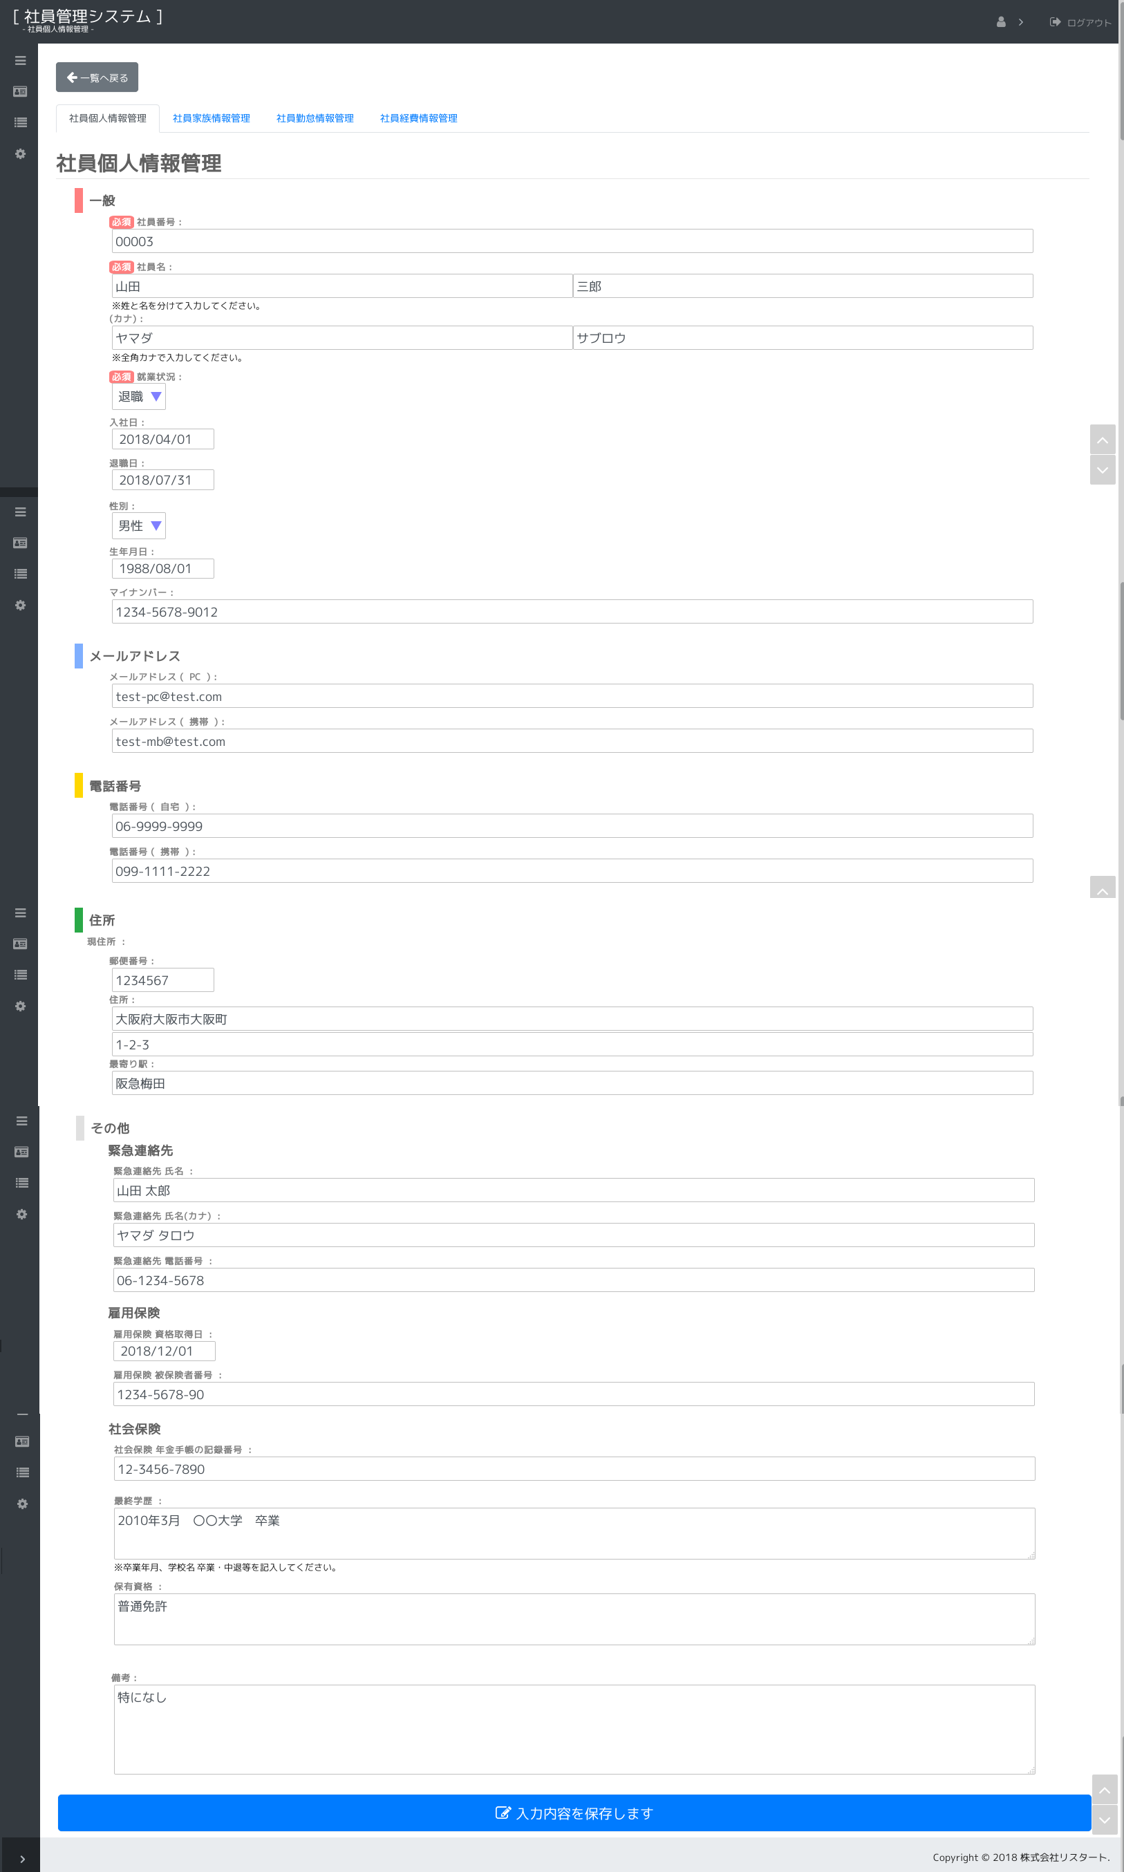

1.
2.
3.

4.
5.
6.
7.

8.
9.
10.

11.
12.
13.

14.
15.

16.

17.
18.
19.

20.

21.
22.

23.

24.

25.

 |  | ※ ヘッダやサイドメニュー、タブ等は共通仕様です。

 | 画面項目
 |  | No. | 名称 |  | タイプ | 必須 | 文字種 |  | 文字数 | 初期値 |  | 備考
 |  | 1 | 社員番号 |  | text | ○ | 半角英数字 |  | 16 | ”” |  | 社員番号を入力します。
 |  | 2 | 氏名（姓） |  | text | ○ | 全角(半角可,スペース不可) |  | 40 | ”” |  | 氏名（姓）を入力します。
 |  | 3 | 氏名（名） |  | text | ○ | 全角(半角可,スペース不可) |  | 40 | ”” |  | 氏名（名）を入力します。
 |  | 4 | カナ氏名（姓） |  | text |  | 全角カナ |  | 80 | ”” |  | カナ氏名（姓）を入力します。
 |  | 5 | カナ氏名（名） |  | text |  | 全角カナ |  | 80 | ”” |  | カナ氏名（名）を入力します。
 |  | 6 | 就業状態 |  | select | ○ |  |  |  | 先頭の値 |  | 就業状態を入力します。
 |  | 7 | 入社日 |  | text |  | 日付 |  | 10 | ”” |  | 入社日を入力します。
 |  | 8 | 退社日 |  | text |  | 日付 |  | 10 | ”” |  | 退社日を入力します。
 |  | 9 | 性別 |  | select |  |  |  |  | 先頭の値 |  | 性別を入力します。
 |  | 10 | 生年月日 |  | text |  | 日付 |  | 10 | ”” |  | 生年月日を入力します。
 |  | 11 | マイナンバー |  | text |  | 半角数字(「-」可) |  | 14 | ”” |  | マイナンバーを入力します。
 |  |  | 社員メールアドレスリスト |  |  |  |  |  |  |  |  | リストの件数分データが表示されます。
 |  | 12 |  | メールアドレスラベル | label |  |  |  |  |  |  | メールアドレスの種類を入力します。
 |  | 13 |  | メールアドレス | text |  | メールアドレス |  | 256 | ”” |  | メールアドレスを入力します。
 |  |  |  | メールアドレス連番 | hidden |  |  |  |  |  |  | 保持データ
 |  |  |  | メールアドレス備考 | hidden |  |  |  |  |  |  | 保持データ
 |  |  | 社員電話番号リスト
 |  | 14 |  | 電話番号ラベル | label |  |  |  |  |  |  | 電話番号の種類を入力します。
 |  | 15 |  | 電話番号 | text |  | 電話番号 |  | 14 | ”” |  | 電話番号を入力します。
 |  |  |  | 電話番号連番 | hidden |  |  |  |  |  |  | 保持データ
 |  |  |  | 電話番号備考 | hidden |  |  |  |  |  |  | 保持データ
 |  |  | 社員住所リスト
 |  | 16 |  | 住所ラベル | label |  |  |  |  |  |  | 住所の種類を入力します。
 |  | 17 |  | 郵便番号 | text |  | 郵便番号 |  | 7 | ”” |  | 郵便番号を入力します。
 |  | 18 |  | 住所1 | text |  | 全角(半角可) |  | 50 | ”” |  | 住所を入力します。
 |  | 19 |  | 住所2 | text |  | 全角(半角可) |  | 50 | ”” |  | 住所を入力します。
 |  | 20 |  | 最寄り駅 | text |  |  |  | 50 | ”” |  | 最寄り駅を入力します。※現住所のみ
 |  |  |  | 住所連番 | hidden |  |  |  |  |  |  | 保持データ
 |  |  |  | 住所ID | hidden |  |  |  |  |  |  | 保持データ
 |  |  |  | 住所備考 | hidden |  |  |  |  |  |  | 保持データ
 |  |  | 社員サブ情報リスト
 |  | 21 |  | 社員サブ情報ラベル | label |  |  |  |  |  |  | 社員サブ情報の種類を入力します。
 |  | 22 |  | 社員サブ情報値 | ※ | ※ | ※ |  | ※ | ”” |  | 社員サブ情報を入力します。
 |  | 23 |  | 社員サブ情報備考 | label |  |  |  |  |  |  | 社員サブ情報の備考を入力します。
 |  |  |  | 社員サブ情報社員情報ヘッダーID | hidden |  |  |  |  |  |  | 保持データ
 |  |  |  | 社員サブ情報連番ヘッダラベル | hidden |  |  |  |  |  |  | 保持データ
 |  |  |  | 社員サブ情報タイプ | hidden |  |  |  |  |  |  | 保持データ
 |  |  |  | 社員サブ情報必須フラグ | hidden |  |  |  |  |  |  | 保持データ
 |  |  |  | 社員サブ情報長さ | hidden |  |  |  |  |  |  | 保持データ
 |  |  |  | 社員サブ情報備考 | hidden |  |  |  |  |  |  | 保持データ
 |  | 24 | 備考 |  | textarea |  | 全角(半角可) |  | 200 | ”” |  | 備考を入力します。
 |  | 25 | 入力内容を保存します |  | button |  |  |  |  |  |  | 入力内容をDBに反映します。
 |  |  | 個人ID |  | hidden |  |  |  |  |  |  | 保持データ
 |  | ※ 社員サブ情報の入力内容は社員情報ヘッダーマスタの設定により変わります。

 | 画面イベント
 |  | No. | 項目 |  |  | イベント |  | 処理
 |  | 1 |  | 画面 |  | 初期表示 |  | 画面の初期設定を行います。
 |  |  |  |  |  |  |  | - アクション： |  | input
 |  |  |  |  |  |  |  | - | ログイン認証・権限チェック(共通仕様)を行います。
 |  |  |  |  |  |  |  | - | 画面使用権限チェック(共通仕様)を行います。
 |  |  |  |  |  |  |  | - | 社員情報用 会話スコープコントローラーを設定します。
 |  |  |  |  |  |  |  | - | 会話スコープを開始します。
 |  |  |  |  |  |  |  | - | 初期値を設定します。
 |  |  |  |  |  |  |  | - | データを検索し、画面に表示します。
 |  |  |  |  |  |  |  | - |  | (『表示仕様：2.入力画面データ検索』を参照)

 |  | 2 | 25 | 入力内容を保存します |  | 押下時 |  | 入力内容をDBに反映します。
 |  |  |  |  |  |  |  | - アクション： |  | check
 |  |  |  |  |  |  |  | - | 基本入力チェック（共通仕様）を行います。
 |  |  |  |  |  |  |  | - | ※IDの情報に関しては正しさのチェックを行う。
 |  |  |  |  |  |  |  | - |  | NGの場合
 |  |  |  |  |  |  |  | - |  |  | エラーメッセージを表示して、処理を終了します。
 |  |  |  |  |  |  |  | - |  | （上記以外は次へ）
 |  |  |  |  |  |  |  | - |  | ※ 入社日は、就業状態が"予定"以外の場合、必須になります。
 |  |  |  |  |  |  |  | - |  | ※ 退職日は、就業状態が"退職"の場合、必須になります。
 |  |  |  |  |  |  |  |  | 確認ダイアログを表示します。 |  |  |  | [W00002(入力内容を保存)]
 |  |  |  |  |  |  |  |  |  | はい以外の場合
 |  |  |  |  |  |  |  |  |  |  | 確認ダイアログを閉じ、処理を終了します。
 |  |  |  |  |  |  |  |  |  | （上記以外は次へ）
 |  |  |  |  |  |  |  | - アクション： |  | update
 |  |  |  |  |  |  |  | - | 入力チェックを行います。(checkアクションと同じ)
 |  |  |  |  |  |  |  | - | 更新処理を行います。
 |  |  |  |  |  |  |  | - |  | (『更新仕様：1.更新処理』を参照)
 |  |  |  |  |  |  |  | - |  | NGの場合
 |  |  |  |  |  |  |  | - |  |  | エラーメッセージを表示して、処理を終了します。
 |  |  |  |  |  |  |  | - |  |  |  |  |  | [E00005(社員個人情報管理の更新)]
 |  |  |  |  |  |  |  | - |  | （上記以外は次へ）
 |  |  |  |  |  |  |  |  | 詳細画面へ遷移します。 (/complete)

